2-02.別紙-1 出展申込書
出展のご案内 別紙-１
いしかわ環境フェア２０２４ 【出展申込書】 一般
申込締切日：令和６年６月２６日（水） |  |  |  |  | Ｅメール | info@t2brains.com
枠内をご記入の上、Ｅメールにて送信してください。
出展名 | ▼ブースの出展名サインとなります。 ※団体名と同じ場合は、右にチェック |  |  |  |  | 出展ゾーン（事務局記入欄）

 |  |  |  |  |  | ブース番号
団体名 |  |  |  |  | TEL

 |  |  |  |  | FAX
ふりがな
ご担当名 |  |  |  |  | Eメール

所在地 | 〒

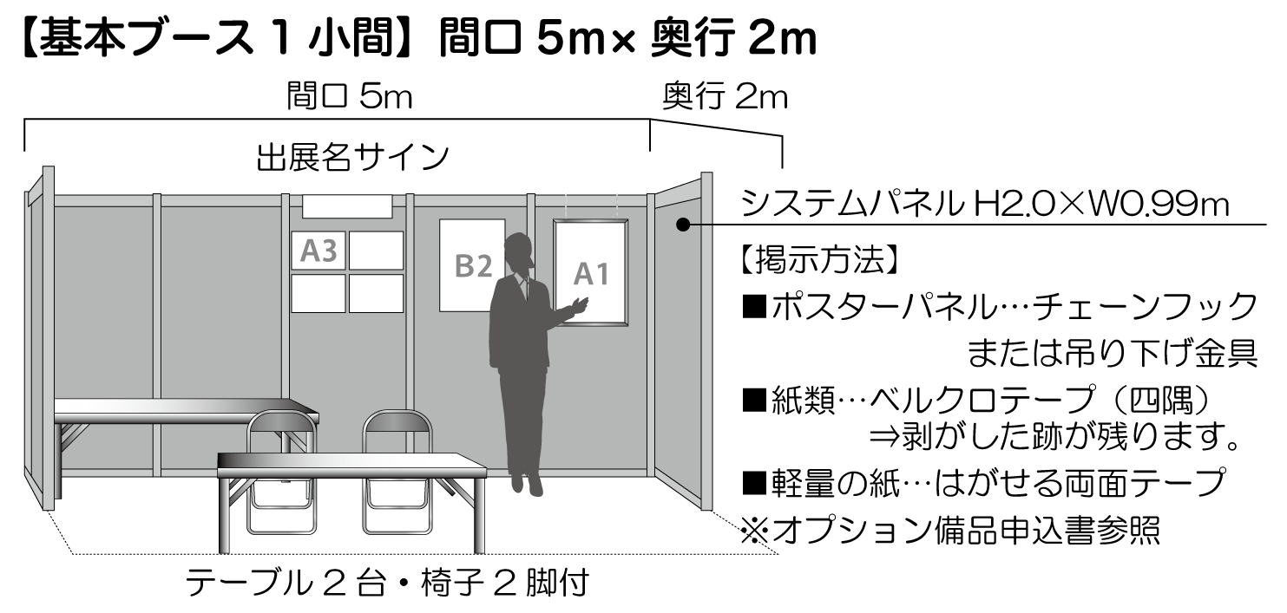
 |  |  |  |  |  | 出展料 （税込） | ￥100,000 （ブース設営費）

 |  |  |  |  |  |  | 主催者よりご請求します。

ご希望のスペース |  |  | 小間 | SDGs目標番号 ※１～4つまで▼

国際連合広報センターHP |  | https://www.unic.or.jp/news_press/features_backgrounders/31737/
出展の目的 |  | 展示・PR |  | 体験・実演 | その他（サンプリング等具体的に）

該当欄に〇印 （複数可） |  | 物品販売 |  | 食品販売

出展内容（出展品目）

概要 ＰＲ | ▼デジタルパンフレットに掲載する出展概要・PR文をご記入ください。※15文字以内

ご出展により得られる効果 | ①環境や社会にどのような効果・影響をもたらす（もたらした）のか？ ②生活者の意識や暮らしがどのように変化・向上するのか？ ⇒①②いずれかの視点でご記入ください。※30文字以内

お問い合わせ

いしかわ環境フェア2024運営事務局
TEL.076-256-1161 担当／早瀬・横山

2-04.別紙3 デコ活宣言シート
 |  |  |  |  | 別紙-3
いしかわ環境フェア2024【デコ活宣言シート】
申込締切日：令和6年7月10日(水) |  | Ｅメール | info@t2brains.com
枠内をご記入の上、Eメールにて送信してください
e-mail
出展名 | ▼ブースの出展名サインとなります 団体名と同じ場合は右にチェック |  | 出展ゾーン(事務局記入欄)
FAX
 |  |  | ブース番号
団体名 |  | TEL
 |  | FAX
ふりがな |  | Eメール
ご担当名
所在地 | 〒
info@t2brains.com
[*デコ活宣言シート］ 貴社(あなた)が現在取り組んでいる、または今後1年間で取り組もうとしているデコ活アクションをチェックしてください (*デコ活宣言の詳細については別紙参照）
区分 | アクション | チェック | 実施率( ）% （完全にできていれば100％)
住 | 一般電球から電球形LEDランプへ1個交換します | □
住 | エアコンか冷蔵庫を省エネ家電に交換します | □
住 | 1日時間はテレビを消します | □
職 | コピーや印刷を1日1枚削ります | □
住 | お風呂の残り湯を使い洗濯をします | □
住 | 鍋を火にかける際はふたを忘れずにします | □
住 | トイレの水を流す際は大・小使い分けます | □
移 | 外出は公共機関や自転車を使います | □
食 | マイボトルを持ち歩く習慣にします | □
食 | 地元産の食材を選ぶよう心がけます | □
 |  |  | 集計
いしかわ環境フェア2024事務局行き
本年は、当日会場内において、「エコナビゲーター」がマイクを持って貴団体ブースを紹介する時間を設けます。せっかくの機会ですので、来場者の皆さんにどんどんアピールして頂けますよう、お願い致します

ブースでの主なアピールポイントを自由にご記載ください(3分以内) |  |  |  | 自社PRを 希望する ・ 希望しない

 |  |  |  | (いずれかに〇)

お問合せ
いしかわ環境フェア2024運営事務局(業務委託)
TEL.076-256-1161 担当／早瀬・横山

デコ活のめやす
2050年カーボンニュートラル及び2030年度削減目標の実現に向けて、国民・消費者の行動変容、ライフスタイル変革を強力に後押しするため、新しい国民運動「デコ活」を展開中です。
脱炭素につながる将来の豊かな暮らしの全体像・絵姿をご紹介するとともに、国・自治体・企業・団体等で共に、国民・消費者の新しい暮らしを後押しします。

区分 | アクション | チェック | CO2削減量の目安
デンキの省エネ、少しずつ | 一般電球から電球形LEDランプへ1個交換します | □ | ランプへ1個で年間40㎏
 | エアコンか冷蔵庫を省エネ家電に交換します | □ | エアコンで70kg
 |  |  | 冷蔵庫で108kg

コ マメに節約 スイッチオフ | 1日1時間はテレビを消します | □ | 年間10㎏
 | 鍋を火にかける際はふたを忘れずにします | □ | 1日3回でふたを
 |  |  | しない場合と比べ
 |  |  | 年間11kg
 | コピーや印刷を1日1枚削ります | □ | 紙を1人1日1枚減らせば
 |  |  | 年間2.7kg
カンシャの気持ちで使おう、食べよう。 | お風呂の残り湯を使い洗濯をします | □ | 通常の洗濯の場合と比べ
 |  |  | 年間14.3kg
 | トイレの水を流す際は大・小使い分けます | □ | 大レバーのみ
 |  |  | 使う場合と比べ
 |  |  | 年間3.3㎏
 | 地元産の食材を選ぶよう心がけます | □ | 生鮮野菜の購入を7％
 |  |  | 地産地消に切り替えた場合年間266.7㎏
ツウキンの際も エコを忘れずに | マイボトルを持ち歩く習慣にします | □ | ペットボトルから切り替えると年間3.3kg
 | 外出は公共機関や自転車を使います | □ | マイカー通勤2kmの移動を週2回自転車に切り替えた場合年間40.1kg

